Feuil1
 | Seules les cases en jaune doivent être remplies
CALCUL DE L'AIDE FEAMPA Demande de paiement
Type d'action FEAMPA | OS 1.3 - Arrêt temporaire
N° Version : | Version du 20/11/2023

Identification du dossier

N° dossier SYNERGIE |  |  |  | ◄ Veuillez renseigner votre numéro de dossier tel qu'indiqué sur votre convention
Nom demandeur |  |  |  | ◄ Veuillez renseigner le nom du bénéficiaire indiqué sur la convention
Intitulé de l'opération | TA 1.3.1 : Arrêts temporaires des activités de pêches - AT Sole FEAMPA 2023

Informations sur l’opération

Taux d’intensité d’aide publique : | 100.00%
Taux de cofinancement : | 70.00%

Total des dépenses éligibles : | - € | La cellule B17 doit afficher le montant total des dépenses que vous avez renseigner sur Synergie dans votre tableau des dépenses réalisées (normalement c'est une copie des montants conventionnés, sauf si vous avez réalisé moins de jours d'AT qu'initialement prévus dans votre demande de subvention)

Total aide publique : | - €
Dont part FEAMPA | - € | Le montant en cellule B20 est rempli automatiquement sur Synergie, sur la base du montant conventionné : financement = Union européenne et "financeur" = Fonds européen pour les affaires maritimes, la pêche et l'aquaculture.
Dont part contreparties publiques nationales (Etat) | - € | Le montant en cellule B21 doit apparaître automatiquement sur Synergie sur la base du montant conventionné, à modifier que s'il y a eu des modifications sur le nombre de jours d'AT finalement réalisés
Autofinancement | - € | Pas d'autofinancement pour l'AT SOLE, cette case doit rester à 0 € et idem sur SYNERGIE

NB : les montants sont à présenter TTC si la TVA est non-récupérable et éligible (voir guide du bénéficiaire). Dans le cas contraire, le montant doit être renseigner HT.

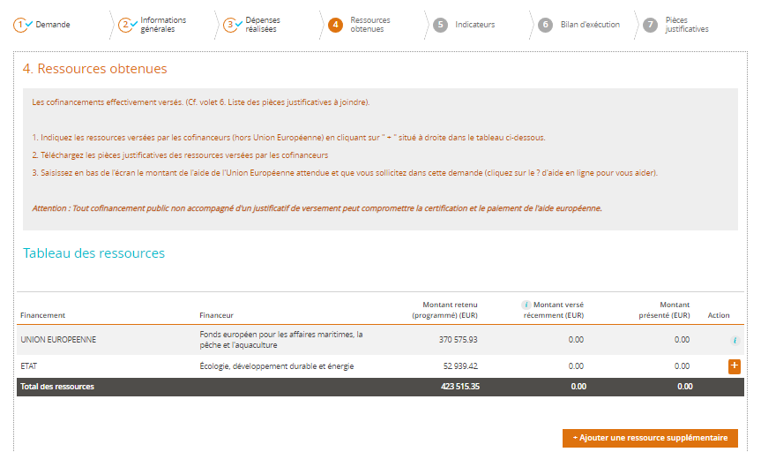
Etape 4: Ressources obtenues

1
2
 |  |  | 1) Part FEAMPA (cellule B17 de la présente annexe)
 |  |  | 2) Part CPN (cellule B20 de la présente annexe)

